DATA
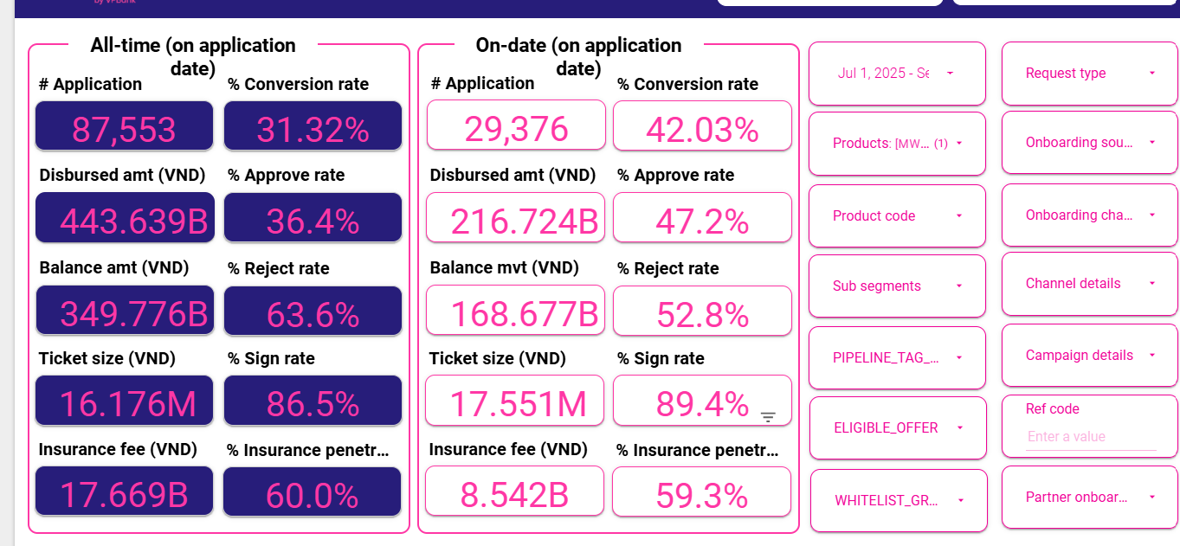
1 | Aproval rate, signed rate

 | aprroval rate |  | 47.20%
 | Signed rate |  | 89.40%

2 | Disburse, Tenor, Insurance, IR

 | Disburse date | # Disburse | Disburse amount (VND) | Current balance (VND) | Ticket size (VND) | Avg tenor (Month) | Avg IR (%) | Insurance fee (VND) | % Insurance penetration by date
 | Sep-25 | 5,548 | 100,769,400,000 | 96,975,572,368 | 18,163,194 | 16 | 50.07% | 3,928,400,000 | 59% | 96,841,000,000
 | Aug-25 | 3,734 | 63,562,000,000 | 56,789,957,866 | 17,022,496 | 15 | 49.96% | 2,562,000,000 | 61% | 61,000,000,000
 | Jul-25 | 3,066 | 52,339,690,000 | 42,972,577,684 | 17,071,001 | 15 | 50.08% | 2,041,690,000 | 58% | 50,298,000,000
 | AVG |  |  |  | 17.55 | 15 | 50.04% | 6.92% | 59.21%
 |  |  |  |  | adjust tenor | 14

3 | UW, collection, MKT
 |  | 6 | 7 | 8 | 9 |  | AVG
 | New ACC |  | 3,066 | 3,734 | 5,548
 | Active acc | 11727 | 14,390 | 17,656 | 22,600

 | MKT acquisition |  |  | 580,000,000 |  |  | 0.486% | Sử dụng cho thang 7-8, tháng 9 chưa có số
 | UW |  | 118,529,297 | 189,584,541 | 206,934,808 |  | 0.0417
 | Collection |  | 43,437,925 | 50,720,320 | 71,676,996 | 3,788.53 | 0.0080 | Sử dụng mức tương đương Q2 do quý 3 thay đổi collection, chi phí ko đầy đủ
 | SMS |  | 11,353,128 | 11,327,603 | 17,673,266 | 738.46 | 0.0007

4 | RR

 | Sum of principal_balance_at_report_month | Column Labels
 | Row Labels | 202506 | 202507 | 202508 | 202509 | Grand Total
 | 0 | 130173343426 | 165986312313 | 208458904675 | 280808135935 | 785426696349
 | 1 | 6276776228 | 6791353706 | 8578199858 | 13516389575 | 35162719367
 | 2 | 2345963288 | 3182778110 | 3723090481 | 4949032157 | 14200864036
 | 3 | 1428949372 | 2058293663 | 2780117569 | 3336425770 | 9603786374
 | 4 | 1219129922 | 1495874067 | 2136596423 | 2714405636 | 7566006048
 | 5 | 1022559566 | 1191593328 | 1491615451 | 2140408193 | 5846176538
 | 6 | 493912531 | 1038695367 | 1157790338 | 1452157916 | 4142556152
 | 7 | 355988716 | 436496920 | 1082659756 | 1163861740 | 3039007132
 | 8 | 92356100 | 397842327 | 425355920 | 1073588354 | 1989142701
 | 9 |  | 102906100 | 403346549 | 425355920 | 931608569
 | 10 |  |  | 102906100 | 403346549 | 506252649
 | 11 |  |  |  | 102906100 | 102906100
 | Grand Total | 143408979149 | 182682145901 | 230340583120 | 312086013845 | 868517722015

Row Labels | 7 | 8 | 9 | AVG | ADJ | 202506 | 202507 | 202508 | 202509 |  | EOM Bucket | report_month | principal_balance_at_report_month
0 | 5.2% | 5.2% | 6.5% | 5.6% | 5.5% | 130,173,343,426 | 165,986,312,313 | 208,458,904,675 | 280,808,135,935 |  | 0 | 202507 | 165986312313
1 | 50.7% | 54.8% | 57.7% | 54.4% | 54.1% | 6,276,776,228 | 6,791,353,706 | 8,578,199,858 | 13,516,389,575 |  | 0 | 202505 | 103702462927
2 | 87.7% | 87.3% | 89.6% | 88.2% | 88.2% | 2,345,963,288 | 3,182,778,110 | 3,723,090,481 | 4,949,032,157 |  | 0 | 202506 | 130173343426
3 | 104.7% | 103.8% | 97.6% | 102.0% | 100.0% | 1,428,949,372 | 2,058,293,663 | 2,780,117,569 | 3,336,425,770 |  | 0 | 202411 | 10918306544
4 | 97.7% | 99.7% | 100.2% | 99.2% | 99.0% | 1,219,129,922 | 1,495,874,067 | 2,136,596,423 | 2,714,405,636 |  | 0 | 202501 | 34756315661
5 | 101.6% | 97.2% | 97.4% | 98.7% | 100.0% | 1,022,559,566 | 1,191,593,328 | 1,491,615,451 | 2,140,408,193 |  | 0 | 202508 | 208458904675
6 | 88.4% | 104.2% | 100.5% | 97.7% | 100.0% | 493,912,531 | 1,038,695,367 | 1,157,790,338 | 1,452,157,916 |  | 0 | 202510 | 310458816510
7 | 111.8% | 97.4% | 99.2% | 102.8% | 100.0% | 355,988,716 | 436,496,920 | 1,082,659,756 | 1,163,861,740 |  | 0 | 202509 | 280808135935
8 | 111.4% | 101.4% | 100.0% | 104.3% | 100.0% | 92,356,100 | 397,842,327 | 425,355,920 | 1,073,588,354 |  | 0 | 202504 | 80221499663
9 | #DIV/0! | 100.0% | 100.0% |  |  |  | 102,906,100 | 403,346,549 | 425,355,920 |  | 0 | 202412 | 20597962619
10 | #DIV/0! | #DIV/0! | 100.0% |  |  |  |  | 102,906,100 | 403,346,549 |  | 0 | 202410 | 1661280000
11 | #DIV/0! | #DIV/0! | #DIV/0! |  |  |  |  |  | 102,906,100 |  | 0 | 202503 | 60751257258
12 | #DIV/0! | #DIV/0! | #DIV/0! |  |  |  |  |  |  |  | 0 | 202502 | 42312892330
13 |  | #DIV/0! | #DIV/0! |  |  |  |  |  |  |  | 1 | 202509 | 13516389575
14 |  |  | #DIV/0! |  |  |  |  |  |  |  | 1 | 202505 | 4454257652
15 |  |  |  |  |  |  |  |  |  |  | 1 | 202502 | 2672907132
 |  |  |  |  |  |  |  |  |  |  | 1 | 202411 | 221494877
 |  |  |  |  |  |  |  |  |  |  | 1 | 202501 | 1076705934
 |  |  |  |  |  |  |  |  |  |  | 1 | 202506 | 6276776228
 |  |  |  |  |  |  |  |  |  |  | 1 | 202508 | 8578199858
 |  |  |  |  |  |  |  |  |  |  | 1 | 202503 | 2416379552
 |  |  |  |  |  |  |  |  |  |  | 1 | 202412 | 788198295
 |  |  |  |  |  |  |  |  |  |  | 1 | 202507 | 6791353706
 |  |  |  |  |  |  |  |  |  |  | 1 | 202510 | 18131527999
 |  |  |  |  |  |  |  |  |  |  | 1 | 202504 | 3744999913
 |  |  |  |  |  |  |  |  |  |  | 2 | 202412 | 98977801
 |  |  |  |  |  |  |  |  |  |  | 2 | 202506 | 2345963288
 |  |  |  |  |  |  |  |  |  |  | 2 | 202505 | 1756280453
 |  |  |  |  |  |  |  |  |  |  | 2 | 202510 | 5655517721
 |  |  |  |  |  |  |  |  |  |  | 2 | 202503 | 1213935075
 |  |  |  |  |  |  |  |  |  |  | 2 | 202501 | 426240301
 |  |  |  |  |  |  |  |  |  |  | 2 | 202507 | 3182778110
 |  |  |  |  |  |  |  |  |  |  | 2 | 202508 | 3723090481
 |  |  |  |  |  |  |  |  |  |  | 2 | 202504 | 1334407113
 |  |  |  |  |  |  |  |  |  |  | 2 | 202502 | 610316388
 |  |  |  |  |  |  |  |  |  |  | 2 | 202509 | 4949032157
 |  |  |  |  |  |  |  |  |  |  | 3 | 202508 | 2780117569
 |  |  |  |  |  |  |  |  |  |  | 3 | 202507 | 2058293663
 |  |  |  |  |  |  |  |  |  |  | 3 | 202502 | 388668716
 |  |  |  |  |  |  |  |  |  |  | 3 | 202510 | 3957866227
 |  |  |  |  |  |  |  |  |  |  | 3 | 202505 | 1245668545
 |  |  |  |  |  |  |  |  |  |  | 3 | 202503 | 553221064
 |  |  |  |  |  |  |  |  |  |  | 3 | 202509 | 3336425770
 |  |  |  |  |  |  |  |  |  |  | 3 | 202501 | 108007743
 |  |  |  |  |  |  |  |  |  |  | 3 | 202506 | 1428949372
 |  |  |  |  |  |  |  |  |  |  | 3 | 202504 | 1084541235
 |  |  |  |  |  |  |  |  |  |  | 4 | 202506 | 1219129922
 |  |  |  |  |  |  |  |  |  |  | 4 | 202510 | 2906991128
 |  |  |  |  |  |  |  |  |  |  | 4 | 202508 | 2136596423
 |  |  |  |  |  |  |  |  |  |  | 4 | 202504 | 527851633
 |  |  |  |  |  |  |  |  |  |  | 4 | 202509 | 2714405636
 |  |  |  |  |  |  |  |  |  |  | 4 | 202503 | 388668716
 |  |  |  |  |  |  |  |  |  |  | 4 | 202507 | 1495874067
 |  |  |  |  |  |  |  |  |  |  | 4 | 202502 | 82327743
 |  |  |  |  |  |  |  |  |  |  | 4 | 202505 | 1046019778
 |  |  |  |  |  |  |  |  |  |  | 5 | 202510 | 2133771784
 |  |  |  |  |  |  |  |  |  |  | 5 | 202509 | 2140408193
 |  |  |  |  |  |  |  |  |  |  | 5 | 202505 | 493912531
 |  |  |  |  |  |  |  |  |  |  | 5 | 202507 | 1191593328
 |  |  |  |  |  |  |  |  |  |  | 5 | 202508 | 1491615451
 |  |  |  |  |  |  |  |  |  |  | 5 | 202504 | 383668716
 |  |  |  |  |  |  |  |  |  |  | 5 | 202503 | 66676100
 |  |  |  |  |  |  |  |  |  |  | 5 | 202506 | 1022559566
 |  |  |  |  |  |  |  |  |  |  | 6 | 202507 | 1038695367
 |  |  |  |  |  |  |  |  |  |  | 6 | 202504 | 66676100
 |  |  |  |  |  |  |  |  |  |  | 6 | 202508 | 1157790338
 |  |  |  |  |  |  |  |  |  |  | 6 | 202505 | 355988716
 |  |  |  |  |  |  |  |  |  |  | 6 | 202506 | 493912531
 |  |  |  |  |  |  |  |  |  |  | 6 | 202509 | 1452157916
 |  |  |  |  |  |  |  |  |  |  | 6 | 202510 | 1924657486
 |  |  |  |  |  |  |  |  |  |  | 7 | 202507 | 436496920
 |  |  |  |  |  |  |  |  |  |  | 7 | 202505 | 92356100
 |  |  |  |  |  |  |  |  |  |  | 7 | 202510 | 1227753613
 |  |  |  |  |  |  |  |  |  |  | 7 | 202506 | 355988716
 |  |  |  |  |  |  |  |  |  |  | 7 | 202508 | 1082659756
 |  |  |  |  |  |  |  |  |  |  | 7 | 202509 | 1163861740
 |  |  |  |  |  |  |  |  |  |  | 8 | 202510 | 1075319827
 |  |  |  |  |  |  |  |  |  |  | 8 | 202507 | 397842327
 |  |  |  |  |  |  |  |  |  |  | 8 | 202508 | 425355920
 |  |  |  |  |  |  |  |  |  |  | 8 | 202506 | 92356100
 |  |  |  |  |  |  |  |  |  |  | 8 | 202509 | 1073588354
 |  |  |  |  |  |  |  |  |  |  | 9 | 202508 | 403346549
 |  |  |  |  |  |  |  |  |  |  | 9 | 202510 | 645229957
 |  |  |  |  |  |  |  |  |  |  | 9 | 202507 | 102906100
 |  |  |  |  |  |  |  |  |  |  | 9 | 202509 | 425355920
 |  |  |  |  |  |  |  |  |  |  | 10 | 202510 | 554615318
 |  |  |  |  |  |  |  |  |  |  | 10 | 202509 | 403346549
 |  |  |  |  |  |  |  |  |  |  | 10 | 202508 | 102906100
 |  |  |  |  |  |  |  |  |  |  | 11 | 202510 | 308054100
 |  |  |  |  |  |  |  |  |  |  | 11 | 202509 | 102906100

